查詢信用卡資訊流程
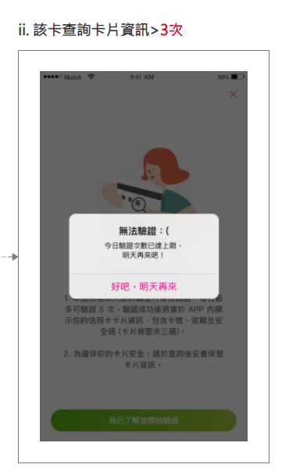
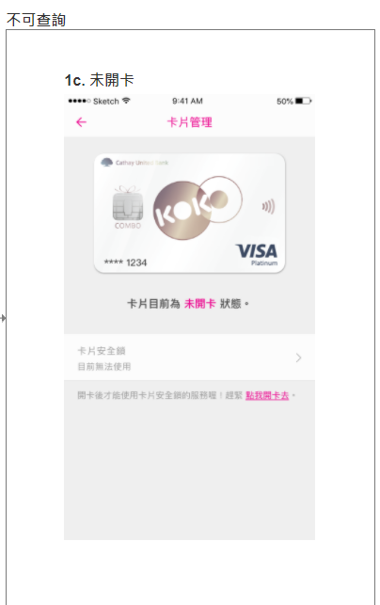
查詢信用卡資訊
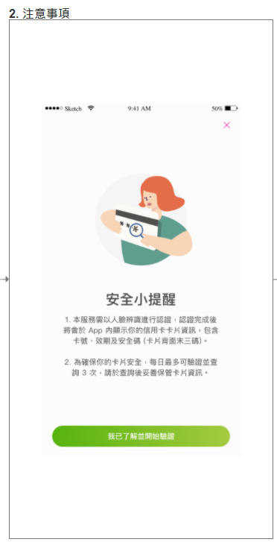
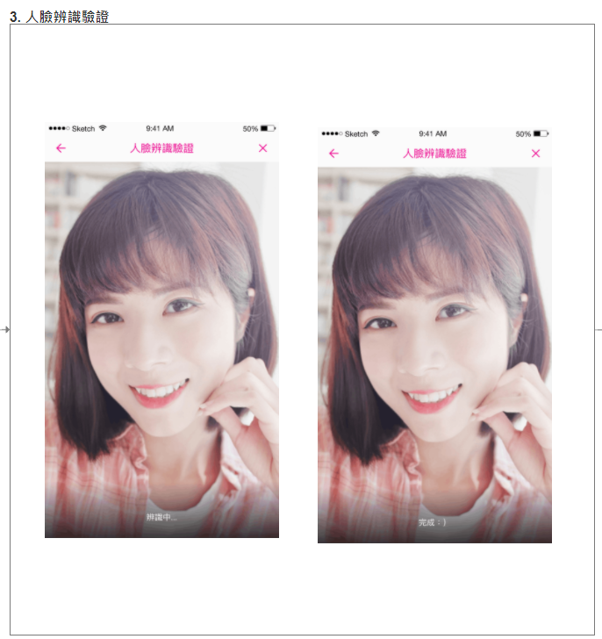
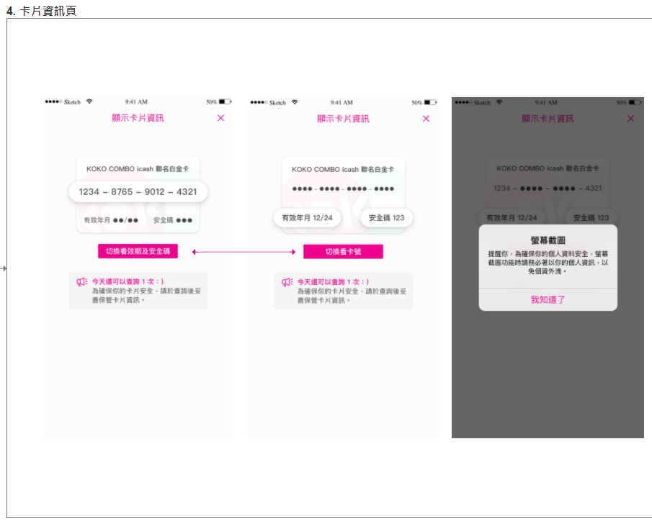
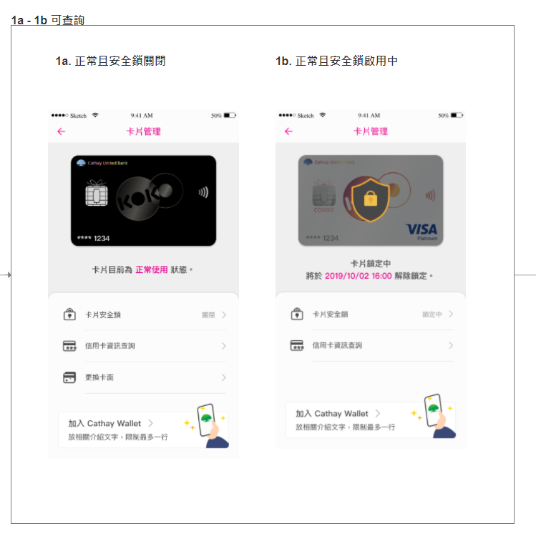
 | 0. 設定 > 卡片管理

測試案例撰寫
請參考"查詢信用卡資訊流程"，撰寫Test Case (正向/反向情境)
# | Module | Feature | Sub-Feature | Category | Priority | Test Objective | Preconditions | Steps | Expected Result | Tester | Result | Tested Date | Comment | Screenshot
範例1 | iOS | 信用卡資訊查詢 | 卡片管理頁 | Functionality | 1 | 卡片管理頁可查詢_有人臉註記且正常使用中 | 1. 有設定人臉註記 | 1. 登入KOKO APP 2. 設定 > 卡片管理 3. 確認畫面顯示 | 3. 有人臉註記可成功顯示"卡片資訊查詢"且上方卡面顯示正確，卡片下方提示"卡片目前為正常使用狀態或加入 Apple 錢包" | 張OO | P | 2022/X/XX |  | 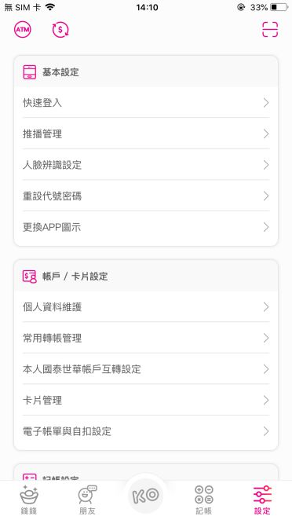 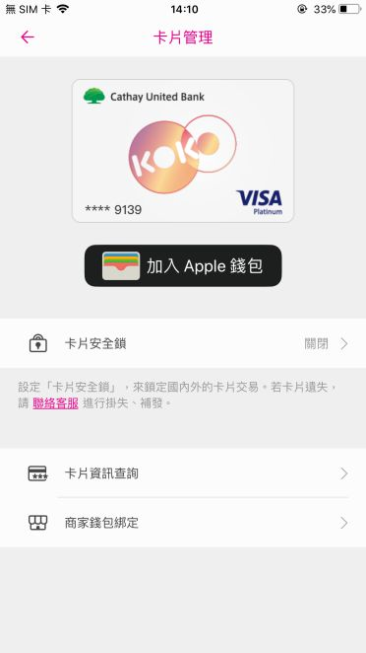
2 | iOS | 信用卡資訊查詢 | 卡片管理頁 | Functionality | 1 | 卡片管理頁不可查詢 | 1. 未設定人臉註記 | 1. 登入KOKO APP 2. 設定 > 卡片管理 3. 確認畫面顯示 | 不可查詢，未開卡 | 吳貞宜 | P | 2023-02-07
3 | iOS | 信用卡資訊查詢 | 卡片管理頁 | Functionality | 1 | 卡片管理頁可查詢_有人臉註記且正常使用中，該卡查詢卡片資訊>3次 | 1. 有設定人臉註記 | 1. 登入KOKO APP 2. 設定 > 卡片管理 3. 確認畫面顯示 | 不可查詢，該卡查詢卡片資訊>3次 | 吳貞宜 | P | 2023-02-07
4 | iOS | 信用卡資訊查詢 | 卡片管理頁 | Functionality | 1 | 卡片管理頁可查詢_有人臉註記且正常使用中_卡片正常使用_且安全鎖關閉，該卡查詢卡片資訊<3次 | 1. 有設定人臉註記 | 1. 登入KOKO APP 2. 設定 > 卡片管理 3. 確認畫面顯示 | 有人臉註記可成功顯示"卡片資訊查詢"且上方卡面顯示正確 | 吳貞宜 | P | 2023-02-07
5 | iOS | 信用卡資訊查詢 | 卡片管理頁 | Functionality | 1 | 卡片管理頁可查詢_有人臉註記且正常使用中_卡片正常使用_且安全鎖啟用中，該卡查詢卡片資訊<3次 | 1. 有設定人臉註記 | 1. 登入KOKO APP 2. 設定 > 卡片管理 3. 確認畫面顯示 | 有人臉註記可成功顯示"卡片資訊查詢"且上方卡面顯示正確 | 吳貞宜 | P | 2023-02-07
6 | iOS | 信用卡資訊查詢 | 卡片管理頁 | Functionality | 1 | 卡片管理頁可查詢_有人臉註記且正常使用中_卡片正常使用，擷取卡片資訊 | 1. 有設定人臉註記 | 1. 登入KOKO APP 2. 設定 > 卡片管理 3. 確認畫面顯示 4. 螢幕擷取卡片資訊 | 彈跳視窗:提醒你，為確保你的個人資料安全，螢幕截圖功能時請務必著以你的個人資訊，以免個資外洩。 | 吳貞宜 | P | 2023-02-07
7 | iOS | 信用卡資訊查詢 | 卡片管理頁 | Functionality | 1 | 顯示卡片資訊-切換看效期與安全碼 | 1. 有設定人臉註記 | 1. 登入KOKO APP 2. 設定 > 卡片管理 3. 確認畫面顯示 | 顯示卡片資訊-信用卡效期與安全碼 | 吳貞宜 | P | 2023-02-07
8 | iOS | 信用卡資訊查詢 | 卡片管理頁 | Functionality | 1 | 顯示卡片資訊-切換看卡號 | 1. 有設定人臉註記 | 1. 登入KOKO APP 2. 設定 > 卡片管理 3. 確認畫面顯示 | 顯示卡片資訊-信用卡卡號 | 吳貞宜 | P | 2023-02-07
9
10
11
12
13
14
15
16
17
18
19
20

自動化測試
Pre-condition
將專案上傳至Github並設為公開
程式語言不限，建議使用Python
測試框架請使用Appium/Selenium
自動化測試題目如下，共一題，步驟拆分如下

題目內容 | 預期結果
1. 使用Chrome App到國泰世華銀行官網(https://www.cathaybk.com.tw/cathaybk/)並將畫面截圖。 | 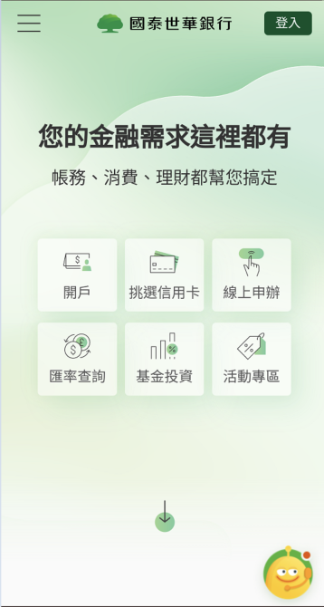 開啟網頁，並截圖
2. 點選左上角選單，進入 個人金融 > 產品介紹 > 信用卡列表，需計算有幾個項目並將畫面截圖。 | 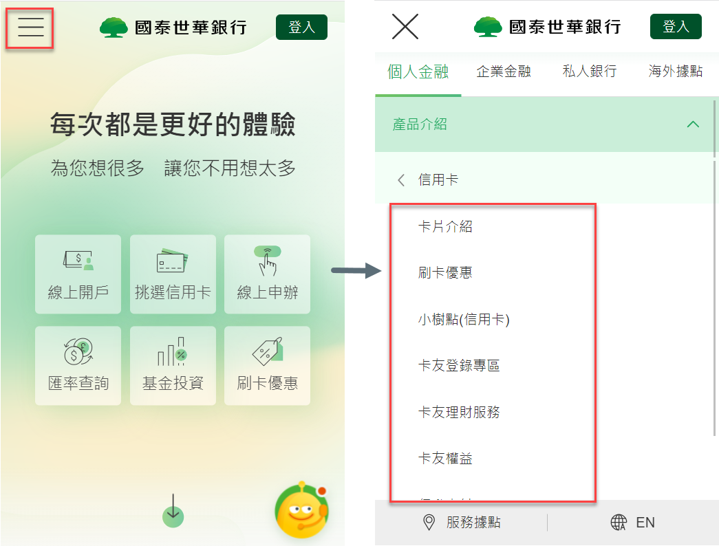 1. 進入信用卡列表選單後截圖 2. 計算有幾項目在信用卡選單下面
3. 個人金融 > 產品介紹 > 信用卡 > 卡片介紹 > 計算頁面上所有(停發)信用卡數量並截圖 | 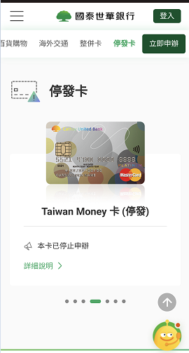 1. 進入信用卡列表選單後計算(停發)信用卡數量並截圖 2. 比對計算(停發)信用卡數量與截圖數量相同

